概要
概要
ハバヒロ光くんの仕事は幅広く光を届けること・・・
その仕事をこなすためにハバヒロ光くんは今日もいろいろな乗り物に乗って様々な場所へ光を届ける！
市街地の家や、ジャングル奥地の家、更には宇宙にある宇宙人の家まで！
しかし光を届ける為には様々な障害が・・・
ゲーム内容
ハバヒロ君が様々な場所に光を届けるゲーム
(基本的な目的は光を目的地に届ける、スコアアタックを狙うエンドレスモードも・・・)
でもハバヒロ光くんは運動をするのが得意ではないのでリアカーや車などの様々な乗り物に乗って光を届けます。
ハバヒロ光くんはおしゃれが好きなので様々な服を着ます。
(コスチュームに特殊能力？コレクション要素)
画面遷移
タイトル画面
用意されたモードから任意のモードを選択できる
・初めから（最初のチャプターからプレイする
・続きから（現在解放されている最新チャプターからプレイする
・チャプターセレクト（解放されているチャプターから任意のチャプターを選択してプレイする
・終了する（アプリケーションを終了する
チャプターセレクト
解放されているチャプターの一覧から任意のチャプターを選択できる
タイトルに戻ることもできる
チャプター説明画面
チャプターのステージの特徴などの説明が見られる
ボタンの入力で次の画面へ移動
装備選択画面
衣装、乗り物を選択
衣装による能力の変化を見ることができる
乗り物の性能を見ることができる
ゲーム画面
よーいどん的なスタート待ち演出
ハバヒロ光を乗せたカートが動き出す
ジャンプできる
攻撃できる
ポーズができる
キゲンゲージが0になるとゲームオーバー
ゴールにつくとクリア、クリアした際に演出がある
ポーズ画面
ポーズに必要なもの以外の更新が停止する
用意されたモードから任意のモードを選択できる
・ポーズ解除（ポーズをする直前の状態に戻る
・リスタート（ステージの最初からプレイし直す
・装備選択に戻る（現在のチャプターを装備選択からやり直す
・チャプターセレクトに戻る（チャプターを選び直す
リザルト画面
・スコアが表示される
・次のチャプターを続けて遊ぶか、チャプターセレクトに行くかを選択できる

規則
//==========================================================================
// 画像ファイル命名規則
//==========================================================================
// これからの作業を円滑に進めるため、依頼した画像に命名規則を設定し、
// お互いが認識しやすい様にしたいと思います。
// デザイナー側
「オブジェクト名_依頼要素_(アニメーションするならコマ数).png」
例)「ハバヒロ_攻撃_01.png」
// プログラマー側
日本語名のまま画像ファイルは扱わないと思うので、
常に英訳したファイル名に変更しましょう。
例)「ハバヒロ_攻撃_01.png」→「Player_Attack_01.png」
よろしくお願いします。

フロー
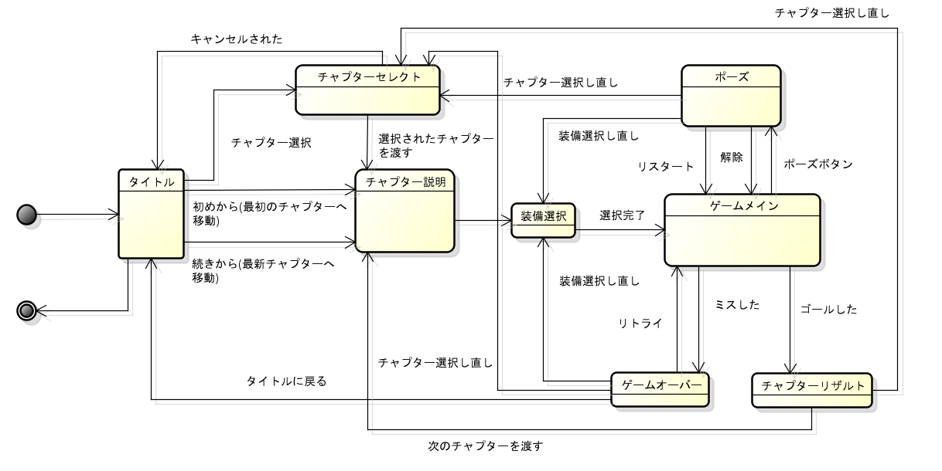

その他の仕様
現状メモ程度のもの

 | 画面サイズ | 1280*720

 | 固定オブジェクト | スクロール関数を作る
 |  | 一定範囲で描画？

 | ゴール | ゴール時プレイヤーが移動しない
 |  | プレイヤーにアニメーション演出

ゴールの演出
ゴールの判定はゴールの手前で行う。
プレイヤーはゴールの判定を受け取った時点でトロッコから飛び降りて、テレビの左隣にに着地、光アクションポーズをとりテレビに光を届ける。
トロッコはそのまま画面外にフェードアウト
プレイヤーのアニメーション終了と共にゲーム終了してリザルトへ

画像File
プレイヤー
状態 | アニメーション枚数 | 画像サイズ | 備考
デフォルト | 4枚 | 128*128
攻撃 | 5枚 | 128*128
ジャンプ |  | 128*128
加減速 |  | 128*128
光アクション | 8枚(不確定) | 128*128
ダメージ |  | 128*128

コスチューム | 備考
浮き輪(水着) | 上記の各状態の差分
サンタ服 | 上記の各状態の差分

乗り物 | アニメーション枚数 | 画像サイズ | 備考
トロッコ | 4枚 | 128*128 | 残耐久値に応じて差分あり(３～４枚)
ソリ |  | 128*128 | 残耐久値に応じて差分あり(３～４枚)

ゲーム
種類 | アニメーション枚数 | 画像サイズ | 備考
空 | 5枚 | 1280*720 | 正確にはアニメーションではない
地面(アスファルト) | 1枚 | 64*64 | 並べて地形を作る
地面(草・土) | 1枚 | 64*64 | 並べて地形を作る
町 | 1枚 | 64*64
森 | 1枚 | 1280*720

障害物
種類 | アニメーション枚数 | 画像サイズ | 備考
岩 |  | 128*128
氷柱 |  | 128*128
ゴミ箱 |  | 128*128
サボテン |  | 128*128
看板 |  | 128*128
バリケード |  | 128*128
木の実 |  | 128*128
カラス |  | 128*128
虫(群れ？) |  | 128*128
木 |  | 128*256 | 当たり判定は葉っぱ(128*128)のみ

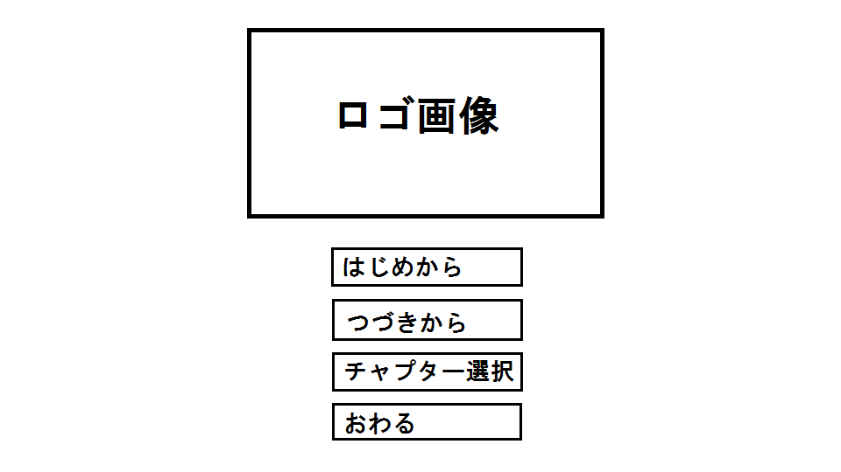
タイトル
状態 | アニメーション枚数 | 画像サイズ | 備考
タイトルロゴ |  | 877*620

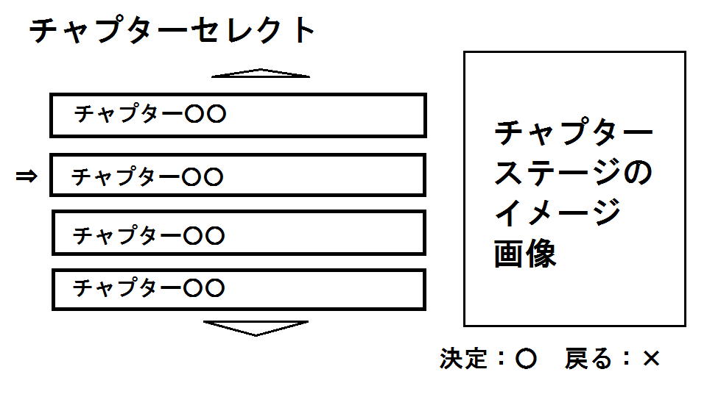
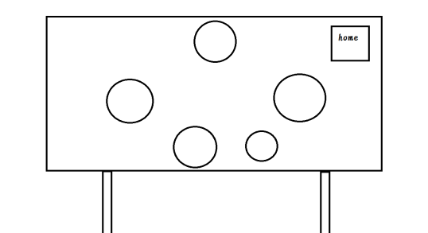
チャプター選択
状態 | アニメーション枚数 | 画像サイズ | 備考
チャプター選択背景 |  | 1280*720
ステージアイコン | 3枚*ステージ数 | 未定

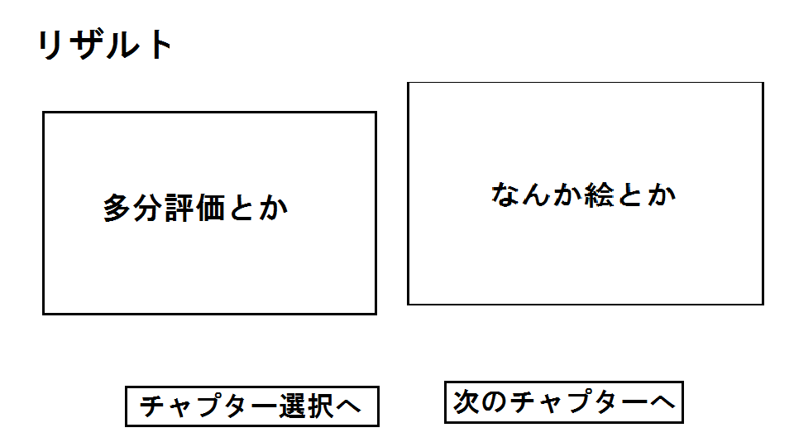
リザルト
状態 | アニメーション枚数 | 画像サイズ | 備考
リザルト

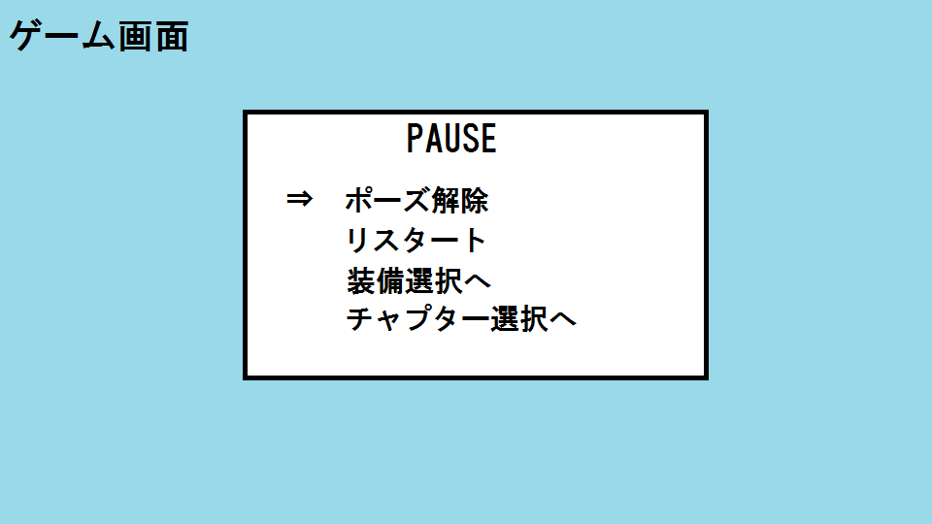
ポーズイメージ
状態 | アニメーション枚数 | 画像サイズ | 備考
ポーズイメージ

